Basic
1 | A |  | Cell name
2 | B |  | Use enter key
3 | C |  | Use Tab key
4 | D
5 | E |  | Column width (열 너비 조절)
6 | F |  | Right Click on Header > Column width
7 | G
8 | H |  | Row height (행 높이 조절)
9 | I |  | Right Click on Header > Row height

1 | A |  | Ctrl + C | Right Click > Copy
2 | B |  | Ctrl + V | Right Click > Paste
3 | C
4 | D |  | Format Cell (표시 형식)
5 | E |  | Formula (수식)
6 | F |  | 10.0 | + | 5 | =
7 | G
8 | H |  | 텍스트 위치 맞추기: 홈 > 맞춤
9 | I

 | 예문: 더하기,
 |  |  | 답 | (2+3)x(11÷2)=
1 | 2 | 더하기 |  | 15÷3x5=
2 | 1.5 | 빼기 |  | (2x5)÷(8x2)=
3 | 2 | 곱하기
24 | 6 | 나누기

페이지 나누기
Auto fill data: Fill handle |  |  |  |  | Monday

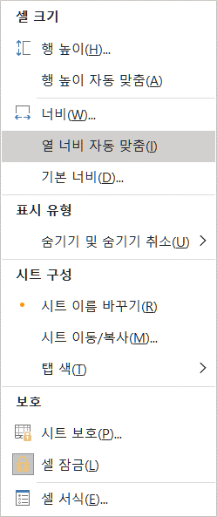
Home > Cell > (서식)> (열 너비 자동 맞춤)
Home > Cell > (서식)> (열 너비 자동 맞춤)
 |  |  |  |  |  | 됌
 | 1 | 2 | 3 | 4 | 5 | a1
 |  | 3 |  |  |  | a2
 |  | 4 |  |  |  | a3
 |  | 5 |  |  |  | a4
 |  | 6 |  |  |  | a5

 |  | ' 의 사용

 |  | 123
 |  | 123

 | 1 |  | 98
 | 2 |  | 92
 | 3 |  | 56
 | 4 |  | 41
최대치 |  | 총 합
최소치 |  | 최대치
행의 숫자 |  | 최소치
평균치 |  | 행의 숫자
총 합 |  | 평균치

